Sheet1
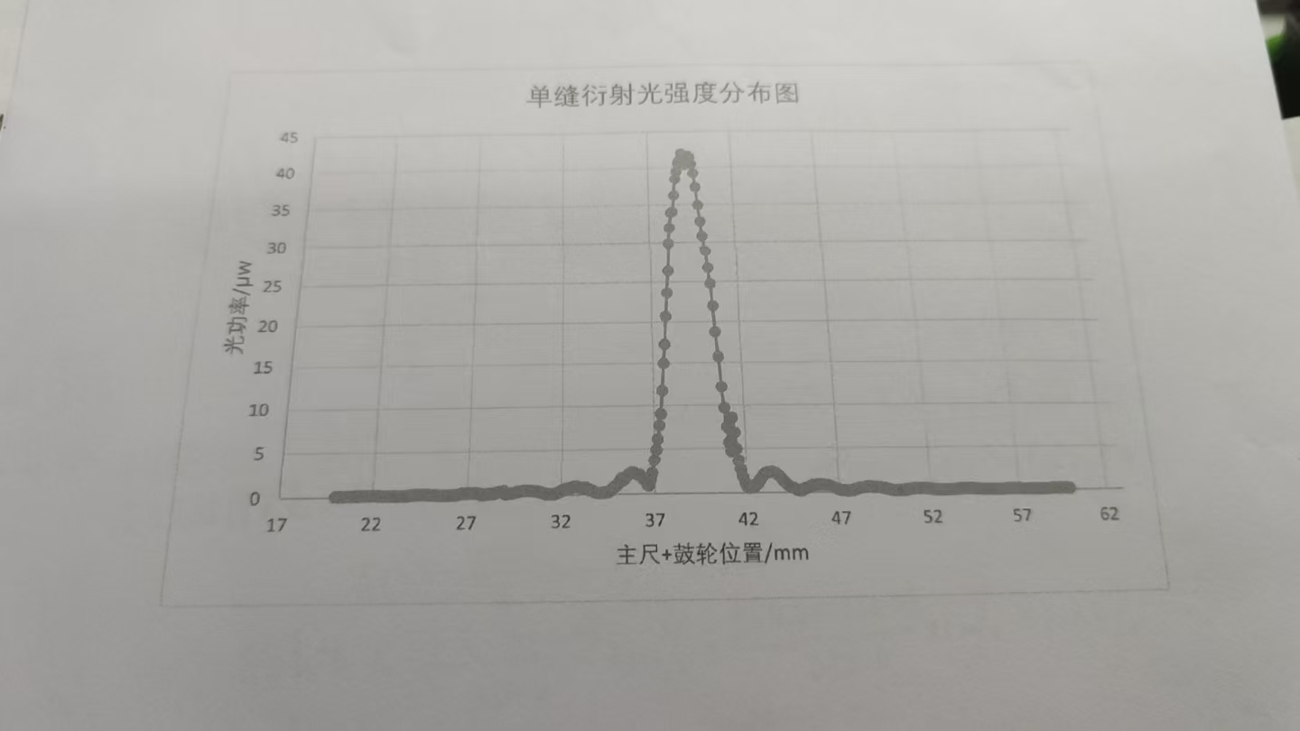
 | 0.00 | 0.10 | 0.20 | 0.30 | 0.40 | 0.50 | 0.60 | 0.70 | 0.80 | 0.90
20.00 | 0.16 | 0.16 | 0.16 | 0.15 | 0.16 | 0.16 | 0.17 | 0.18 | 0.18 | 0.19
21.00 | 0.21 | 0.22 | 0.21 | 0.22 | 0.23 | 0.24 | 0.25 | 0.25 | 0.25 | 0.25
22.00 | 0.24 | 0.24 | 0.23 | 0.22 | 0.21 | 0.20 | 0.19 | 0.18 | 0.17 | 0.16
23.00 | 0.15 | 0.15 | 0.16 | 0.16 | 0.17 | 0.18 | 0.18 | 0.19 | 0.21 | 0.23
24.00 | 0.25 | 0.26 | 0.27 | 0.28 | 0.29 | 0.29 | 0.29 | 0.29 | 0.29 | 0.27
25.00 | 0.26 | 0.24 | 0.23 | 0.22 | 0.21 | 0.19 | 0.18 | 0.17 | 0.17 | 0.17
26.00 | 0.17 | 0.19 | 0.21 | 0.21 | 0.23 | 0.26 | 0.28 | 0.33 | 0.35 | 0.36
27.00 | 0.37 | 0.37 | 0.37 | 0.36 | 0.35 | 0.33 | 0.32 | 0.29 | 0.20 | 0.22
28.00 | 0.24 | 0.28 | 0.32 | 0.29 | 0.32 | 0.36 | 0.41 | 0.47 | 0.51 | 0.54
29.00 | 0.24 | 0.28 | 0.32 | 0.29 | 0.32 | 0.36 | 0.41 | 0.47 | 0.51 | 0.54
30.00 | 0.57 | 0.59 | 0.58 | 0.58 | 0.56 | 0.53 | 0.49 | 0.44 | 0.40 | 0.35
31.00 | 0.28 | 0.24 | 0.21 | 0.19 | 0.19 | 0.19 | 0.21 | 0.25 | 0.30 | 0.38
32.00 | 0.48 | 0.62 | 0.69 | 0.75 | 0.72 | 0.80 | 0.88 | 0.92 | 0.95 | 0.89
33.00 | 0.84 | 0.77 | 0.70 | 0.76 | 0.69 | 0.60 | 0.48 | 0.38 | 0.29 | 0.23
34.00 | 0.26 | 0.22 | 0.22 | 0.25 | 0.29 | 0.30 | 0.42 | 0.58 | 0.78 | 0.96
35.00 | 1.12 | 1.39 | 1.75 | 1.52 | 1.69 | 1.94 | 2.16 | 2.28 | 2.37 | 2.39
36.00 | 2.30 | 2.18 | 2.10 | 1.93 | 1.72 | 1.40 | 1.07 | 0.94 | 1.51 | 2.35
37.00 | 3.72 | 4.94 | 6.12 | 7.68 | 9.10 | 11.72 | 14.94 | 17.26 | 20.70 | 23.60
38.00 | 26.40 | 29.90 | 31.90 | 33.90 | 34.00 | 36.20 | 38.40 | 39.40 | 40.50 | 41.00
39.00 | 41.90 | 41.40 | 40.30 | 40.10 | 39.80 | 39.60 | 39.40 | 38.20 | 37.30 | 34.90
40.00 | 32.70 | 30.80 | 28.90 | 26.70 | 24.70 | 21.90 | 18.70 | 15.70 | 12.10 | 9.63
41.00 | 7.45 | 5.65 | 4.63 | 4.54 | 4.12 | 3.95 | 3.62 | 2.16 | 1.85 | 1.17
42.00 | 0.76 | 0.61 | 0.60 | 0.66 | 0.70 | 0.96 | 1.06 | 1.41 | 1.70 | 1.95
43.00 | 2.10 | 2.21 | 2.30 | 2.35 | 2.34 | 2.31 | 2.19 | 1.99 | 1.78 | 1.54
44.00 | 1.27 | 1.09 | 0.90 | 0.75 | 0.63 | 0.50 | 0.38 | 0.30 | 0.25 | 0.25
45.00 | 0.28 | 0.45 | 0.51 | 0.58 | 0.61 | 0.72 | 0.82 | 0.80 | 0.86 | 0.90
46.00 | 0.90 | 0.88 | 0.85 | 0.82 | 0.80 | 0.72 | 0.63 | 0.54 | 0.46 | 0.39
47.00 | 0.32 | 0.26 | 0.24 | 0.22 | 0.21 | 0.20 | 0.22 | 0.25 | 0.30 | 0.35
48.00 | 0.42 | 0.45 | 0.49 | 0.53 | 0.55 | 0.60 | 0.63 | 0.63 | 0.62 | 0.59
49.00 | 0.55 | 0.52 | 0.49 | 0.45 | 0.42 | 0.39 | 0.33 | 0.29 | 0.23 | 0.22
50.00 | 0.20 | 0.18 | 0.18 | 0.18 | 0.19 | 0.20 | 0.22 | 0.25 | 0.28 | 0.30
51.00 | 0.33 | 0.35 | 0.36 | 0.37 | 0.37 | 0.37 | 0.36 | 0.35 | 0.33 | 0.30
52.00 | 0.29 | 0.27 | 0.25 | 0.23 | 0.21 | 0.20 | 0.18 | 0.17 | 0.17 | 0.17
53.00 | 0.18 | 0.19 | 0.20 | 0.21 | 0.22 | 0.23 | 0.25 | 0.27 | 0.28 | 0.29
54.00 | 0.29 | 0.29 | 0.29 | 0.28 | 0.28 | 0.26 | 0.25 | 0.23 | 0.22 | 0.20
55.00 | 0.19 | 0.18 | 0.17 | 0.17 | 0.17 | 0.17 | 0.17 | 0.17 | 0.18 | 0.19
56.00 | 0.20 | 0.21 | 0.21 | 0.22 | 0.23 | 0.23 | 0.24 | 0.24 | 0.23 | 0.23
57.00 | 0.22 | 0.21 | 0.21 | 0.20 | 0.20 | 0.18 | 0.17 | 0.16 | 0.16 | 0.16
58.00 | 0.16 | 0.16 | 0.16 | 0.16 | 0.17 | 0.18 | 0.19 | 0.20 | 0.21 | 0.22
59.00 | 0.22 | 0.23 | 0.23 | 0.23 | 0.23 | 0.23 | 0.22 | 0.22 | 0.21 | 0.20
60.00 | 0.18 | ——— |  |  |  |  |  | —— | ——— | ———

